Sheet1
ShenZhen Century Joint Innovation Technology Co., Ltd
深 圳 市 世 纪 联 合 创 新 科 技 有 限 公 司
电池充电板接口定义
版本：初版 制作：王辉 日期：20230309

一：功放电源供电座
默认3025WV_2*XX_XXXX 2*7PIN，兼容 3025WR-2*XXX_L0XXXX 2*7PIN 3.0MM 做双LAYOUT设计
PIN序号： | PIN定义 | 功能描述 | 电压 | 备注 | 封装示例图片
1 | VDD | 供电输出PIN |  | 检测到有外置电源DC插入的时候，切换到DC的19.5V供电，未插入DC时候由电池输出供电; DC供电模式，19.5V 9.23A 电池供电模式：14.4-16.8V | 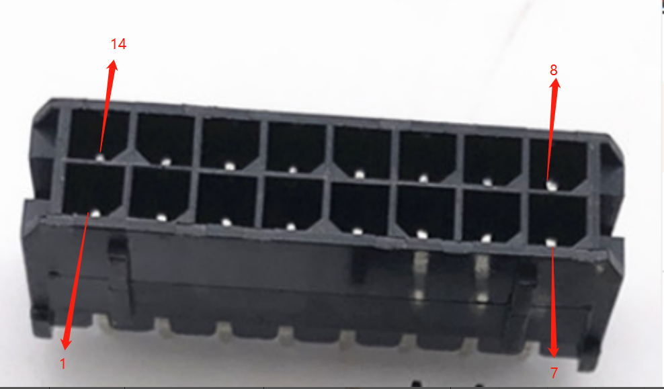
2 | VDD | 供电输出PIN
3 | VDD | 供电输出PIN
4 | VDD | 供电输出PIN
5 | VDD | 供电输出PIN
6 | GND | GND
7 | GND | GND
8 | GND | GND |  |  | 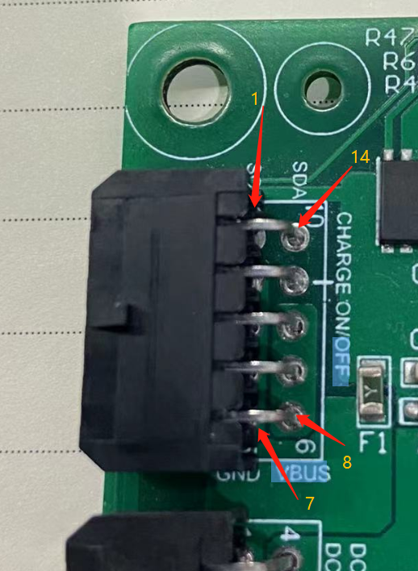
9 | GND | GND
10 | GND | GND
11 | UART_RX | 串口RX信号/I2C_CLK | 3.3V | 默认UART,可以通过跳电阻切换成I2C
12 | UART_TX | 串口TX信号/I2C_DATA | 3.3V
13 | GPIO_1 | GPIO1 | 3.3V | 背光连接座RS232接收到开机指令,由此PIN给出高定平，
14 | GPIO_2 | 预留GPIO2 | 3.3V | 检测到高电平，由背光连接座RS232 给出关机指令

二：LED指示灯插座

PIN序号： | PIN定义 | 功能描述 | 电压 | 备注 | 封装示例图片
1 | VCC | 工作指示 LED 电源 3.3V |  | LED灯板供电 | 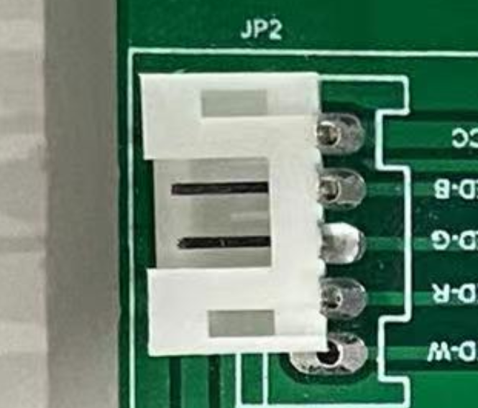
2 | LED-B | 工作指示 LED-B 蓝色控制线 |  | 工作蓝灯
3 | LED-G | 工作指示 LED-G 绿色控制线 |  | 预留
4 | LED-R | 工作指示 LED-R 红控制线 |  | 低电红灯

三：DC 插座
默认3025WV_2*XX_XXXX 2*2PIN 3.0MM
PIN序号： | PIN定义 | 功能描述 | 电压 | 备注 | 图片
1 | DCIN+ | 适配器充电正极 | 19.5V |  | 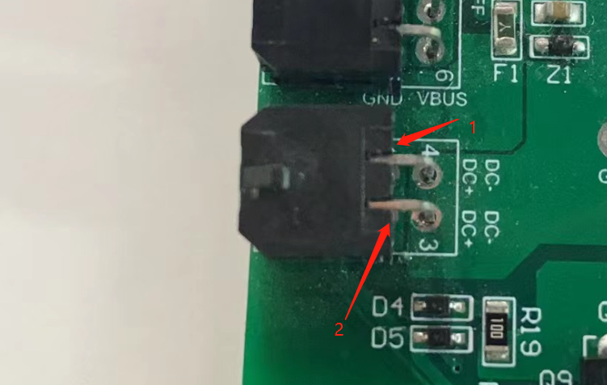
2 | DCIN+ | 适配器充电正极 | 19.5V
3 | GND | 适配器充电负极
4 | GND | 适配器充电负极

四：电池插座
3.25WR-XX-XXXXX 8PIN 3.0MM
PIN序号： | PIN定义 | 功能描述 | 电压 | 备注 | 图片
1 | PACK- | 电池组的输出总负极 |  |  | 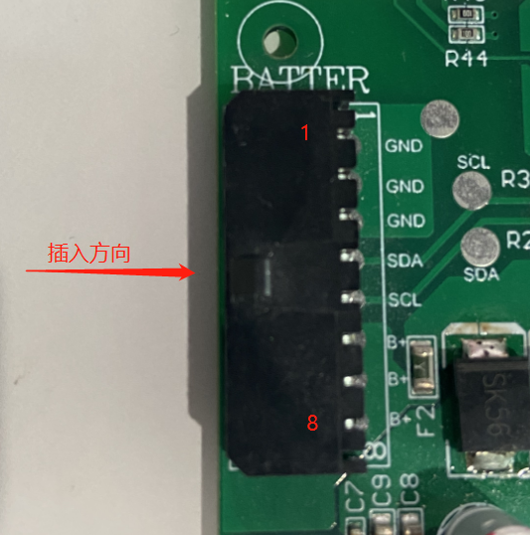
2 | PACK- | 电池组的输出总负极
3 | PACK- | 电池组的输出总负极
4 | RS232 TXO | 电池组的通讯 RS232 TX 线
5 | RS232 RXO | 电池组的通讯 RS232 RX 线
6 | PACK+ | 电池组的输出总正极
7 | PACK+ | 电池组的输出总正极
8 | PACK+ | 电池组的输出总正极

五：连背光板连接器
默认3025WV_2*XX_XXXX 2*5PIN
PIN序号： | PIN定义 | 功能描述 | 电压 | 备注 | 图片
1 | VDD | 背光板，ARM主板，AD板供电 |  |  | 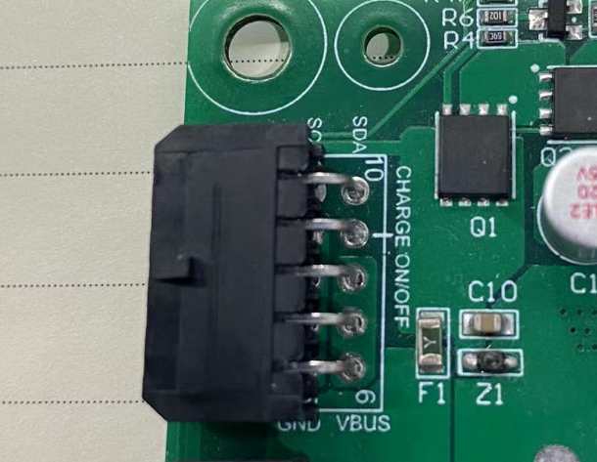
2 | VDD | 背光板，ARM主板，AD板供电
3 | VDD | 背光板，ARM主板，AD板供电
4 | GND | GND
5 | GND | GND
6 | GND | GND
7 | GND | GND
8 | RS232_TX | 传输控制信号 | 3.3V
9 | RS232_RX | 传输控制信号 | 3.3V
10 | DCIN_DET | DC插入检测PIN | 3.3V | 未插入DC的时候此PIN低电平，插入高电平

电源转接板接口定义
版本：V1.0 制作：王辉 日期：20230313

一：电池充电板供电接口
默认3025WV_2*XX_XXXX 2*2PIN 3.0MM
PIN序号： | PIN定义 | 功能描述 | 电压 | 备注 | 图片
1 | DCIN+ | 适配器充电正极 | 19.5V | 9.23A
2 | DCIN+ | 适配器充电正极 | 19.5V
3 | GND | 适配器充电负极
4 | GND | 适配器充电负极

